Deckblatt
Hessischer Kegler- und Bowlingverband

Sektion Schere / Bohle
 |  |  |  | Stand: 15.05.2016
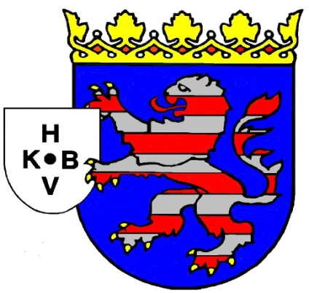

Hessische
Landesmeisterschaften
2016

Sektion Schere

Veranstalter: | Hessischer Kegler- und Bowlingverband e.V.

Ausrichter: | SKV Heringen und AN Bosserode

Termine: | 30. 4. + 1. 5., am 7. + 8. 5., sowie 14. + 15. Mai 2016
 | in den Disziplinen Mannschaften, Einzel und Paarkampf
 | mit Siegerehrungen

Bahnanlagen: | Kegelzentrum Raßdorf |  | Bürgerhaus Heringen
 | Grenzweg |  | Obere Goethe Str. 17a
 | 36208 Wildeck-Raßdorf |  | 36266 Heringen/W.
 |  |  | Tel: 06624- 933391

Sportliche Leitung: | Sektionssportwart Schere oder dessen Beauftragter

Heringen, im Februar 2016 |  | Hans-Jürgen Stein
 |  | - Sektionssportwart -

